Tabelle1

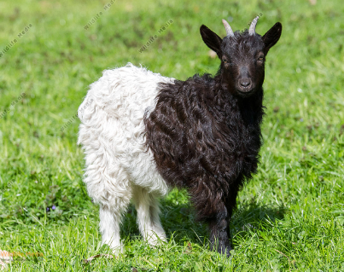

Birkenweg 2c
3930 Viège
027 / 946 23 23
futtermuehle.visp@gmail.com

Aliment chèvres

 | Conventionnel

No. | Article |  | Teneurs
 |  | PB % | CP % | NEL MJ/kg
727.00 | Sel mineraux avec selen et biotin | 10% Ca | 3% Phos | 5% Mag
750.03 | Aliment Moutons aplaties | 16.0 | 6.0 | 7.0
750.04 | Aliment moutons combi | 16.0 | 6.0 | 7.0
750.12 | Aliment moutons 18 % aplaties avec levure | 18.0 | 6.0 | 7.0
750.23 | Aliment moutons 20 % aplaties | 20.0 | 6.0 | 7.0
755.01 | Agneaux engraissement | 17.0 | 6.8 | 7.2 NEV
757.04 | Agneaux compl. Combi | 16.0 | 6.1 | 7.8 NEV
758.00 | Lait agneaux | 21 - 23 | 15 - 18
833.03 | Aliment structure combi | 17.0 | 7.9 | 7.3

 | Divers Conventionnel

820.01 | Succédanés de mais | 10.0 | 19.0 | 5.5
823.01 | Mais-epis complet petit
825.01 | Mais plante entière petit, 15 % mais | 9.0 | 16.0 | 5.6
830.03 | Melange fourrage grossier | 9.0 | 16.0 | 5.8
850.00 | Pierre à lecher sel bétail, 5 kg
853.00 | Sel fourrager 10 kg
854.00 | Sel fourrager 25 kg
851.00 | Sel fourrager 50 kg
851.01 | KRONI 851, Pierre minéral moutons | Pierre à 15 kg
860.09 | KRONI 630 Capsules vitaminées à ingurgiter | Ampoules
861.02 | KRONI 381 bac sel mineraux 12kg | Leckschale à 12 kg
867.00 | Kroni 611 Selenovit : sélénium et préparation vitaminée | Flasche à 250 ml

 | Bio

Nr. | Artikel | Teneurs
 |  | PB % | CP % | NEL MJ/kg | PAI | PAIN
560.81 | HK Mélange de céréales Bl.granulé | 11.0 | 8.0 | 7.0 | 85.0 | 73.0
750.81 | Aliment moutons HK granulé | 18.0 | 7.9 | 7.0 | 125.0 | 130.0

 | Divers Bio

820.81 | Succédanés de mais HK | 8.0 | 19.1 | 5.5 | 75.0 | 51.0
823.81 | Succédanés mais-epis HK | 8.1 | 8.3 | 6.5 | 85.0 | 61.0
880.80 | Son HK
850.00 | Pierre à lecher sel bétail, 5 kg
853.00 | Sel fourrager 10 kg
854.00 | Sel fourrager 25 kg
851.00 | Sel fourrager 50 kg

